姫路200
BRM301近畿200km姫路 Cafe De Ushimadoキューシート
 | ポイント | 進行方向 | 道路 | 区間 | 合計 | 備考 （open/close ６:30基準）

1 | スタート ウイング球場横公園 | 右折 | 市道 | 0.0 | 0.0 | 公園を出て右折。
2 | T字路S | 右折 | 市道 | 0.1 | 0.1
3 | 五差路 | 左折 | 県道415 | 0.7 | 0.8
4 | 十字路S | 右折 | 県道414 | 0.7 | 1.5 | 踏切を渡ります。
5 | 神子岡南S | 左折 | 県道414 | 2.2 | 3.7
6 | 夢前橋西詰S | 右折 | 県道724 | 2.7 | 6.4
7 | 長池S | 左折 | 県道５ | 3.2 | 9.6
8 | T字路 | 左折 | 市道 | 7.5 | 17.1 | 信号がないので注意。
9 | 龍野橋東詰S | 右折 | 国道179 | 0.4 | 17.5 | 橋を渡り、龍野橋西詰S直進。たつのの街並み。
10 | Ｙ字路 | 左方向 | 町道 | 0.5 | 18.0
11 | T字路 | 右折 | 県道５ | 1.9 | 19.9 | 交通量が多ければ、100mほど歩道を行き景雲寺Sを渡る。
12 | 竹万南S | 右折 | 県道90 | 16.0 | 35.9
13 | ┫字路 | 道なり左折 | 県道90 | 0.7 | 36.6
14 | Ｙ字路 | 右方向 | 県道90 | 4.4 | 41.0 | 標識『吉永』方面へ
15 | ┫字路 | 左折 | 市道 | 3.0 | 44.0 | 標識『←安室ダム』 安室ダムを時計回りに回ります。
16 | PC1 安室ダム | 右側 | 市道 | 2.3 | 46.3 | 安室ダムと分かる物と自転車を一緒に写真を撮ること。プロパティ時刻を証明とします。後、ダムを渡る。（ 10/18 07:51～ 09:48）
17 | ┫字路 | 直進 | 市道 | 1.6 | 47.9 | 橋を渡る。
18 | T字路 | 左折 | 市道 | 0.1 | 48.0 | もと来た道に合流。
19 | T字路 | 左折 | 県道90 | 0.4 | 48.4
20 | T字路 | 左折 | 県道368 | 5.5 | 53.9 | 標識『→備前』へ
21 | ┫字路 | 左折 | 市道 | 0.4 | 54.3 | 橋の手前で県道を外れる。渓流沿いを行く。
22 | ┣字路（茜橋） | 右折 | 市道 | 0.8 | 55.1 | 吊橋を渡る。自転車は押し歩くこと。階段を上がり左方向へ。県道368と交差→直進して川沿いを行く。
23 | 通過チェック１ 八塔寺川ダム | 左側 | 市道 | 2.8 | 57.9 | 八塔寺川ダムと分かる物と一緒に自転車の写真を撮ること。プロパティ時刻を証明とします。ダムを渡る。後、T字路右折。
24 | T字路 | 右折 | 県道368 | 0.1 | 58.0
25 | 十字路S | 左方向直進 | 県道368 | 9.5 | 67.5
26 | T路S | 右折 | 県道96 | 0.3 | 67.8
27 | Ｙ字路 | 左折 | 県道263 | 3.5 | 71.3 | 側道へ
28 | ┫字路 | 左折 | 県道263 | 0.1 | 71.4 | 橋を渡る。
29 | Ｙ字路 | 右折 | 市道 | 0.1 | 71.5 | ※右折時、対向、後車に注意。
30 | 十字路 | 左折 | 市道 | 1.3 | 72.8 | 土手を降りる。
31 | T字路 | 左折 | 県道263 | 0.1 | 72.9
32 | ┣字路 | 道なり直進 | 市道 | 0.5 | 73.4 | 直進。途中で車道がなくなり、歩道(自転車通行可能)のみになり、再び車道が現れる変則的な通り。歩行者に注意して走行。
33 | ┫字路 | 左折 | 国道374 | 0.5 | 73.9 | 右側にセブンイレブン
34 | ┣字路 | 右折 | 市道 | 6.5 | 80.4 | ※目印無い下り基調なので、見逃し注意。横断歩道を渡る。
35 | T字路 | 右折 | 市道 | 0.2 | 80.6 | 用水路を渡る。
36 | T字路 | 右折 | 市道 | 0.6 | 81.2 | 西国街道に入る。備前の街並み。
37 | ┫字路 | 左折 | 県道381 | 3.8 | 85.0 | ※目印右手に『すぎ歯科クリニック』
38 | T字路 | 右折 | 県道83 | 4.9 | 89.9
39 | ┫字路 | 右折 | 市道 | 1.1 | 91.0 | ※右手にJA岡山
40 | T字路 | 左折 | 県道224 | 4.4 | 95.4
41 | ┣字路 | 右折 | 市道 | 0.4 | 95.8 | ※右手に看板『→瀬戸内市邑久スポーツ公園』。途中隘路になる。
42 | 逆Ｙ字路 | 左方向 | 県道226 | 1.7 | 97.5 | 県道226へ合流。
43 | 十字路 | 右折 | 県道229 | 0.6 | 98.1
44 | Ｙ字路 | 左折 | 県道226 | 0.7 | 98.8
45 | 十字路 | 右折 | 県道230 | 0.6 | 99.4
46 | T字路 | 左折 | 県道230 | 3.0 | 102.4
47 | 逆Ｙ字路 | 左方向 | 県道28 | 0.3 | 102.7 | 県道28に合流
48 | Ｙ字路 | 左方向 | 町道 | 3.4 | 106.1 | しおまち唐琴通りに入る。海岸線を行ってもよい。後、合流。
49 | 通過チェック２ 牛窓灯籠堂跡 | 右側 | 町道 | 0.9 | 107.0 | 自転車と一緒に写真を撮ること。後、直進。
50 | T字路 | 右折 | 町道 | 0.1 | 107.1 | しおまち唐琴通りをぐるりとします。
51 | T字路 | 右折 | 町道 | 0.2 | 107.3
52 | ┫字路 | 左折 | 町道 | 0.6 | 107.9
53 | ┣字路 | 右折 | 町道 | 0.1 | 108.0
54 | T字路 | 右折 | 町道 | 0.5 | 108.5
55 | T字路 | 右折 | 町道 | 1.9 | 110.4
56 | 十字路 | 右折 | 県道225 | 2.4 | 112.8
57 | Ｙ字路 | 右折 | 町道 | 1.1 | 113.9 | 防波堤沿いを行く。
58 | 逆Y | 右方向直進 | 町道 | 0.2 | 114.1 | ここから国道250に出るまでアップダウンが続く。隘路が多いので注意！
59 | 通過チェック３ 通り山南風台 | 左側 | 町道 | 1.7 | 115.8 | 東屋が目印。看板『通り山南風台』か、東屋と一緒に写真を撮ること。看板の文字がはげていて見にくい。 後、直進。
60 | 十字路 | 右折 | 県道225 | 2.6 | 118.4 | ※右手に水門
61 | Ｙ字路 | 左方向 | 県道225 | 0.1 | 118.5 | ※ガードレールがある道へ。隘路ですが県道です。
62 | Ｙ字路 | 右方向直進 | 県道225→県道224 | 3.7 | 122.2
63 | 十字路 | 右折 | 県道224 | 0.5 | 122.7 | ※標識『→岡山いこいの村』『→道の駅黒井山グリーンパーク』
64 | ┫字路 | 左折 | 県道224 | 0.2 | 122.9
65 | Ｙ字路 | 左方向 | 県道465 | 0.9 | 123.8 | 標識『→備前、坂田』方面へ
66 | ┫字路 | 左折 | 県道418 | 2.6 | 126.4
67 | 逆Y字路 | 左方向合流 | 県道418 | 0.9 | 126.6
68 | 十字路S | 右折 | 県道39 | 2.4 | 128.8
69 | 松本橋S | 右折 | 国道250 | 8.3 | 137.1
70 | 市民センター前S | 右折 | 国道250 | 1.2 | 138.3
71 | 塩屋惣前S | 左折 | 国道250 | 22.8 | 161.1
72 | 南野中三差路S | 左折 | 国道250 | 2.2 | 163.3
73 | 坂越橋西S | 右折 | 国道250 | 1.8 | 165.1
74 | 坂越橋東S | 左折 | 県道459 | 0.3 | 165.4 | 横断歩道を渡り、そのまま歩道で降りて県道32の高架をくぐりルートに合流してもよい。
75 | 坂越三差路S | 右折 | 町道 | 0.1 | 165.5 | 坂越の街並み
76 | T字路 | 左折 | 町道 | 0.9 | 166.4
77 | 逆Ｙ字路 | 左方向 | 県道458 | 0.5 | 166.9 | 県道458に合流。
78 | 相生産業高校S | 右折 | 国道250 | 6.8 | 173.7
79 | PC２ ファミリーマート 相生文化会館前店 | 左手 | 国道250 | 2.0 | 175.7 | レシート取得後直進。( 10/18 11:41～18:14 )
80 | 今在家東S | 左折 | 中央大路 | 25.8 | 201.5
81 | 中地南S | 左折 | 市道 | 2.6 | 204.1
82 | 十字路 | 右折 | 市道 | 1.3 | 205.4
83 | ゴール＆受付 レンタルスペースAIRIS(ROSE HAIME １F) | 右側 | 市道 | 1.4 | 205.5 | お疲れ様でした。自転車は建物に寄せかけてよいが、駐車場には置かないこと。入室し、ブルベカードを完成させて下さい。ゴール時間は自己申告とします。（10/18 12:23～20:00)

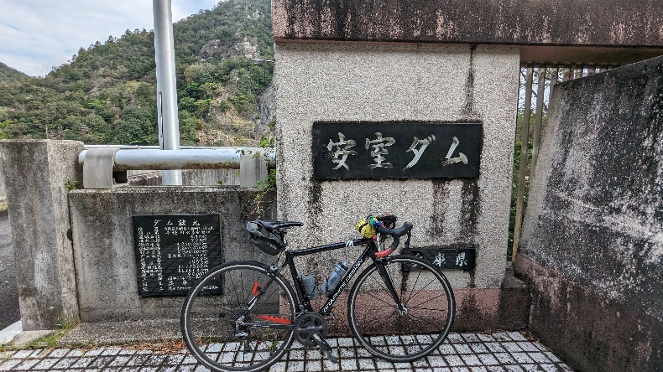
 | PC1 安室ダム |  | 通過チェック１八塔寺川ダム
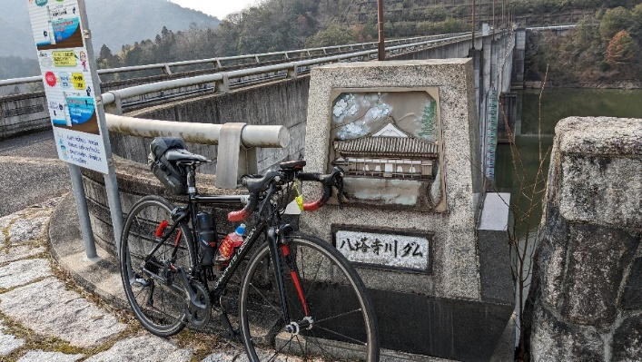
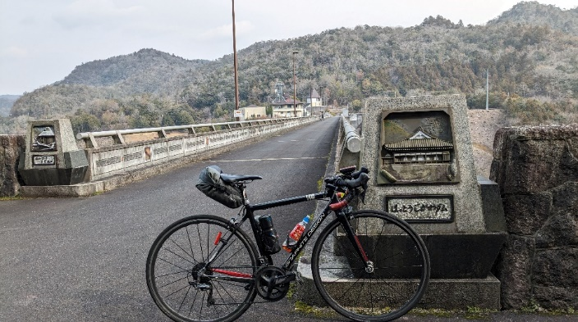

 | 通過チェック２ 牛窓灯籠跡 |  | 通過チェック３ 通り山南風台
